PH4 PRO
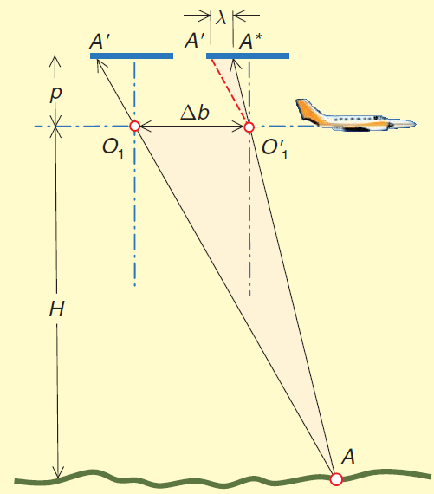
CALCOLO DEL TRASCINAMENTO

Sw = | 13.2 | mm |  |  | larghezza del sensore
Sh = | 8.8 | mm |  |  | altezza del sensore
d = | 15.86 | mm |  |  | diagonale del sensore
cf = | 2.73 |  |  |  | crop factor
FR = p = | 8.80 | mm |  |  | lunghezza focale reale della fotocamera
F35 = | 24.00 | mm |  |  | lunghezza focale equivalente a 35 mm
imW = | 5472 | pixel |  |  | larghezza foto
imH = | 3648 | pixel |  |  | altezza foto
imD = | 6577 | pixel |  |  | diagonale foto
d pix = | 0.0024122807018 | mm |  |  | dimensione di un pixel
H = | 50 | m |  |  | altezza di volo impostata
v = | 5.0 | m/s = | 18 | Km/h | velocità dell'APR
Dt = | 0.00313 | sec |  |  | tempo di scatto
l = | 0.00275 | mm = | 2 | pixel | trascinamento sul sensore

